关系图
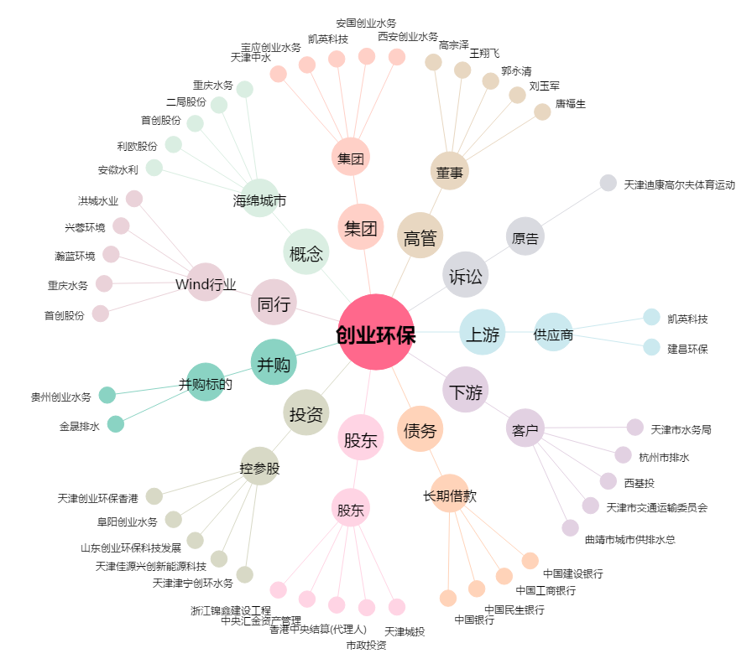
创业环保[600874.SH] - 关系概览图

